Sheet1
拜访记录

时间 | 2023-03-20
地点 | 弧克创新
参会人员 | 弧克创新 | 总经理：乔总，研发总监：贺辉
 | 九音科技 | JackYao、陈路平、李磊、白蓉

拜访起因 | 弧克创新立项一款1拖2的

会议目的 | 了解对方产品的实际需求和主要业务、Shure MV7样机算法功能现场确认、后续开发模式确认

会议详情 | 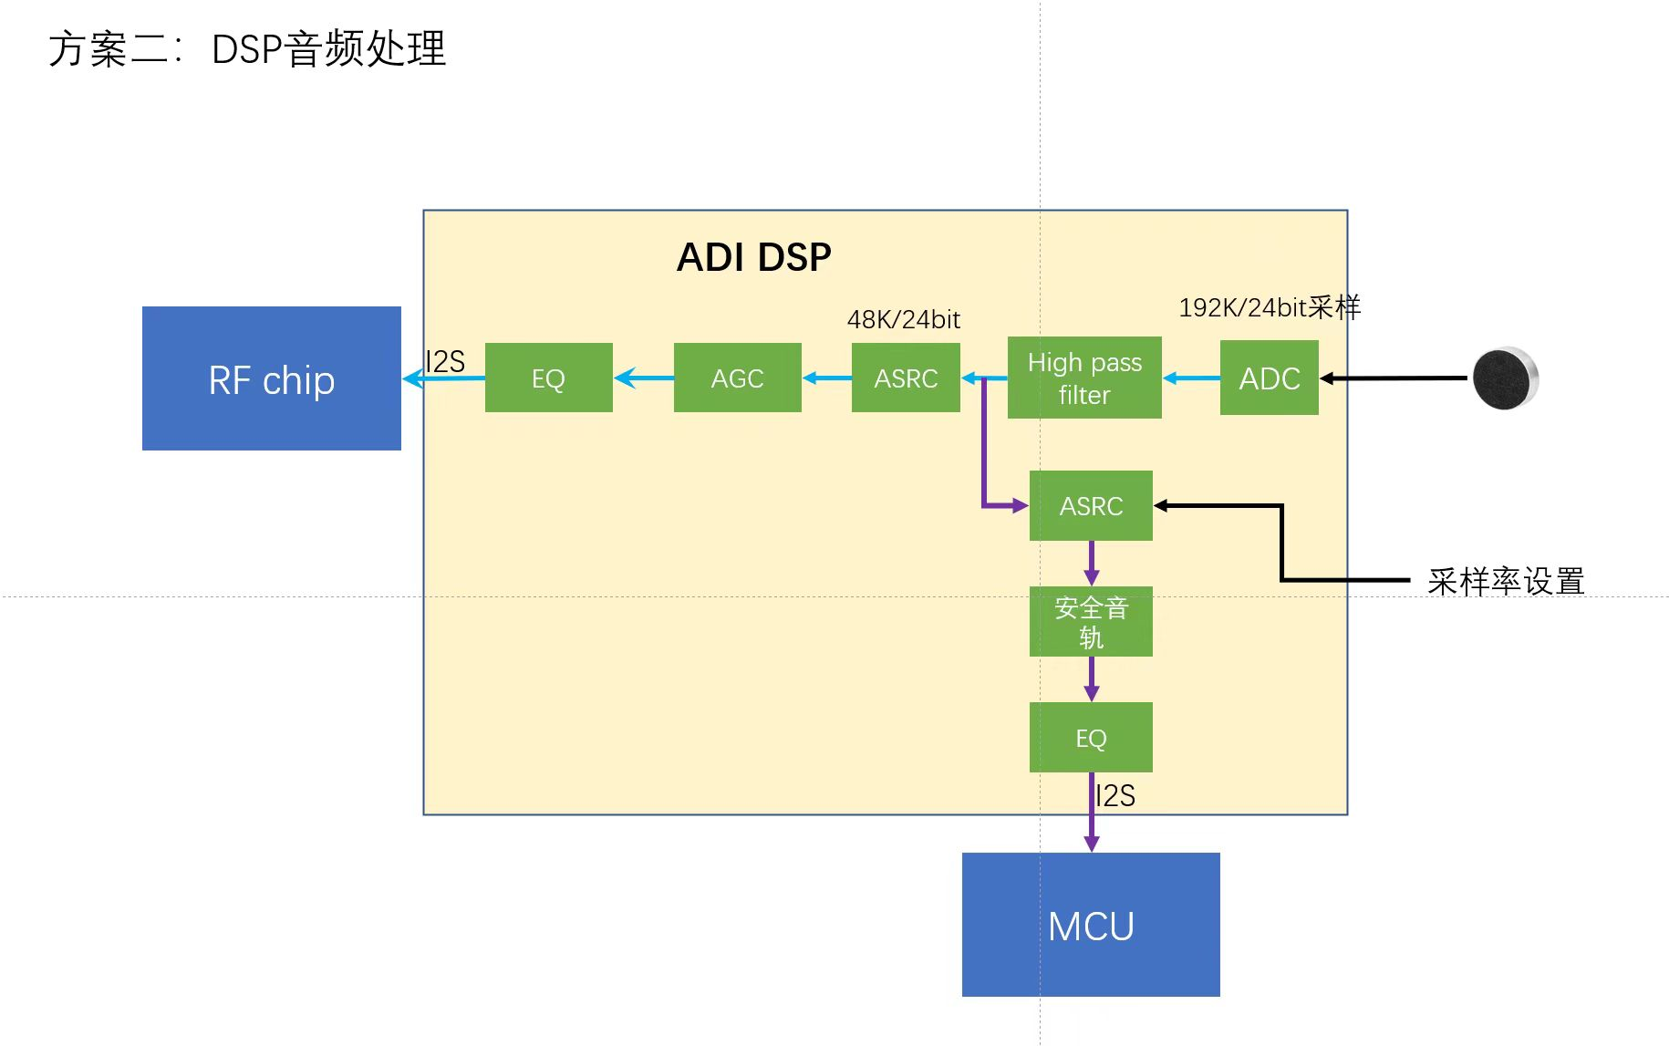 项目阶段： 原方案选型：DSPG+出门问问、年底出货、100K/年、首单10K

